Taille des entreprises
 | Fiche 3 : Taille de l'entreprise au regard de la réglementation européenne / Table de capitalisation (MAJ 2024)
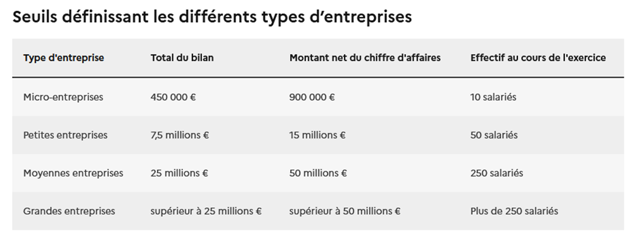 | Rappel des seuils
 | Cette fiche est à dupliquer : elle doit être renseignée par le chef de file et par chaque partenaire impliqué financièrement dans le projet. Aide : Cette fiche a pour but de définir la taille de l'entreprise et permet de savoir si cette dernière appartient à la catégorie des moyennes entreprises (PME) ou grandes entreprises (GE) : pour déterminer la taille de l'entreprise au regarde de la réglementation européenne (selon l'Annexe 1 de la recommandation 2014/651/CE de la Commission concernant la définition des PME). Rappel: selon l'Annexe 1 de la recommandation 2014/651/CE de la Commission concernant la définition des PME Une entreprise est autonome si 1) elle est totalement indépendante, autrement dit elle ne détient aucune participation dans d'autres entreprises et si aucune autre entreprise ne possède de participation dans l'entreprise ou si 2) elle détient une participation de moins de 25% du capital ou des droits de vote (le plus élevé des 2 facteurs) d'une ou de plusieurs autres entreprises et si des tiers ne détiennent ps de participation de plus de 25% du capital ou des droits de vote (le plus élevé des 2 facteurs) de l'entreprise ou si 3) elle n'est pas lié à une autre entreprise à travers une personne physique. Dans les autres cas l'entreprise est classée comme non autonome. PARTIE 1 - l'entreprise est de type entreprise autonome : Après avoir renseigné les données le concernant, l'entreprise identifie la catégorie d'entreprise à laquelle elle appartient en cellule I21. PARTIE 2 - l'entreprise est de type entreprise NON autonome : Après avoir renseigné les données le concernant (tableau A de la partie 2,1), l'entreprise complète également les données concernant les Entreprises qui lui sont Partenaires ou Liées (EPL) (le tableau B de la partie 2,2). Si une EPL de l'entreprise possède elle-même des liens avec d'autres entreprises, une aide à la consolidation est fournie à l'entreprise (tableau violet). Le résultat de la consolidation du tableau bleu figur

 | RAISON SOCIALE :
 | SIRET :

 | L' ENTREPRISE est-elle une entreprise autonome?
 | OUI | → Veuillez remplir uniquement la partie 1 : Entreprise autonome
 | NON | → Veuillez remplir uniquement la partie 2 : Entreprise non autonome

 | PARTIE 1 : ENTREPRISE DE TYPE ENTREPRISE AUTONOME
 | Données concernant l'ENTREPRISE: Remplir le tableau suivant avec les données les plus récentes à votre disposition (dernier exercice fiscal clos, en précisant de quelle année il s'agit). Les données financières doivent être exprimées en k€. Si vous appartenez à un groupe qui établit des comptes consolidés, renseignez uniquement cette partie avec les données consolidées du groupe.
 |  | Exercice : |  |  | Catégorisation de l'entreprise dans le cas où elle est une entreprise autonome ou appartient à un groupe avec des comptes
 |  | Effectif (ETP) : |  |  | consolidés
 |  | CA (k€) : |  |  | Catégorie d'entreprise : |  |  | PME
 |  | Total bilan (k€) : |  |  |  |  |  | (Calcul automatique)

 | PARTIE 2 : PORTEUR DE TYPE ENTREPRISE NON AUTONOME
 | Dans la suite, les entreprises en lien avec l'ENTREPRISE du fait de participations sont appelées EPL.
 | 2.1 Données concernant l'ENTREPRISE

 |  |  | Tableau A | Effectif (ETP) | CA (keuros) | Total bilan (keuros) | Exercice
 |  |  | Porteur

 | 2.2 Données concernant les entreprises EPL avec lesquelles l'ENTREPRISE entretient des relations directes
 | Merci de remplir le tableau suivant avec les données concernant le même exercice que ci-dessus. Les données financières doivent être en k€. Les données en % sont écrites en nombre (écrire 50 pour 50%) Il est possible de rajouter des lignes au tableau en cas de besoin.

 | Attention : Les données à renseigner ici doivent etre "consolidées" au préalable avec les autres entreprises partenaires ou liées à cette EPL à l'aide du tableau bleu figurant en ligne 46 |  |  |  |  |  |  |  |  | Données pour la consolidation
 | Tableau B | Raison sociale | Effectif (ETP) | CA (k€) | Total bilan (k€) | Participation en capital (%) | Part droits de vote (%) | Type de lien | % consolidation* | Effectif (ETP) | CA (k€) | Total bilan (k€)
 | EPL1 |  |  |  |  |  |  |  | - | - | - | -
 | EPL2 |  |  |  |  |  |  |  | - | - | - | -
 | EPL3 |  |  |  |  |  |  |  | - | - | - | -
 | EPL4 |  |  |  |  |  |  |  | - | - | - | -
 | EPL5 |  |  |  |  |  |  |  | - | - | - | -
 | … |  |  |  |  |  |  |  | - | - | - | -
 | EPLi |  |  |  |  |  |  |  | - | - | - | -
 | L'ajout de ligne est possible en ligne 40 : clic droit sur la ligne, puis "insertion" |  |  |  |  |  |  | (calculs automatiques)
 | *Calcul du pourcentage : Si l'ENTREPRISE et l'EPL sont liées, le pourcentage retenu est de 100 %. Si l'ENTREPRISE et l'EPL sont partenaires, la participation maximale (capital social ou droit de votes) entre les deux entreprises est prise en compte.

 |  | Aide au calcul de la consolidation d'une EPL : Pour déterminer la taille consolidée d'une EPL vous pouvez utiliser cette aide au calcul autant de fois que vous avez d'EPL.

 |  | Raison sociale de l'EPL i | Effectif (ETP) | CA (k€) | Total bilan (k€)

 |  |  |  |  |  |  |  |  |  | Données pour la consolidation
 |  | Raison sociale des entreprises en lien à l'EPL i | Effectif (ETP) | CA (k€) | Total bilan (k€) | Participation en capital avec l'EPL (%) | Part droits de vote dans l'EPL (%) | Type de lien | % conso | Effectif (ETP) | CA (k€) | Total bilan (k€)
 |  |  |  |  |  |  |  |  | - | - | - | -
 |  |  |  |  |  |  |  |  | - | - | - | -
 |  |  |  |  |  |  |  |  | - | - | - | -
 |  |  |  |  |  |  |  |  | - | - | - | -
 |  |  |  |  |  |  |  |  | - | - | - | -
 |  |  |  |  |  |  |  | (Calculs automatiques)
 |  | Résultat : |  |  |  |  |  | Important : pour la consolidation de l'EPL, si cette dernière est une partenaire du PORTEUR, on ne consolide pas les entreprises partenaires à cette EPL.
 |  | Consolidation de l'EPL i | Effectif (ETP) | CA (k€) | Total bilan (k€)
 |  |  | - | - | - | (à reporter par l'ENTREPRISE dans la ligne de l'EPL correspondant du Tableau B)

 | 2.2 Données consolidées au niveau du groupe d'entreprise
 | La consolidation globale entre le PORTEUR, les entreprises EPL avec lesquelles le PORTEUR entretient des liens directs (partenaires ou liées), et les entreprises partenaires ou liées de ces dernières est calculée.

 |  |  | Tableau A + Tableau B |  |  | Catégorisation de l'ENTREPRISE dans le cas où elle n'est pas autonome
 |  |  | Effectif (ETP) : | -
 |  |  | CA (k€) : | - |  | Catégorie d'entreprise : |  | PME
 |  |  | Total bilan (k€) : | - |  |  |  | (calcul automatique)
 |  |  |  | (calcul automatique)

